Sheet1
(上海汭珩包装科技有限公司出货清单)
Shipping Date 发货日期: |  |  |  | 2026-01-15
快递单号:73591407965681 |  |  |  | 宁波丰宇服装有限公司 鲍厂 18069111777 浙江省/宁波市/象山县 工业园区丹霞路79号进大门二楼

 | Item Code | ARTICLE | ARTICLE | Order Qty | Back-up Qty | Total Qty | Carton #/Total | Net Weight (kg) | Gross Weight (kg) | REMARK
订单号 | 产品型号 | 客户单号 | PO | 订单数 | 备品数 | 总实发数 | 总箱数\箱号 | 净重（公斤) | 毛重（公斤) | 备注
P26012299 | 25_AULTH13740 | S26010889 | H0538AX | 2952 |  | 3054 | 1 |  | 6.3 | 31*21*25
 | 25_AULTH13740背面空白 |  |  | 132 |  | 137
合计 |  |  |  | 3084 |  | 3191 | 1 |  | 6.3 | 0
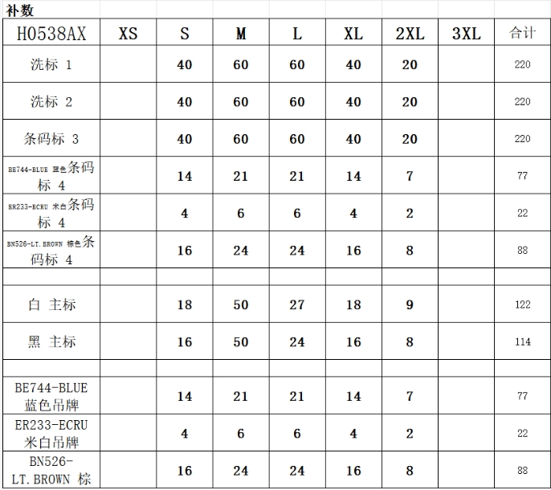
颜色 | 尺码 | 订单数 | 生产数 | 尺码段 |  | PO号 | 款号 | 补数 2.2
BE744 | S | 184 | 190 | 全码 | 有价格 | 1775017,1775018,1775019,1775020,1775021,1775022,1775024,1775025,1775026,1775027,1775028,1775029,1775030,1775031,1775032,1775033,1775034 | H0538AX | 14
 | M | 276 | 286 |  |  |  |  | 21
 | L | 262 | 271 |  |  |  |  | 21
 | XL | 170 | 176 |  |  |  |  | 14
 | XXL | 92 | 95 |  |  |  |  | 7
BN526 | S | 184 | 190 |  |  |  |  | 16
 | M | 276 | 286 |  |  |  |  | 24
 | L | 262 | 271 |  |  |  |  | 24
 | XL | 170 | 176 |  |  |  |  | 16
 | XXL | 92 | 95 |  |  |  |  | 8
ER233 | S | 184 | 190 |  |  |  |  | 4
 | M | 276 | 286 |  |  |  |  | 6
 | L | 262 | 271 |  |  |  |  | 6
 | XL | 170 | 176 |  |  |  |  | 4
 | XXL | 92 | 95 |  |  |  |  | 2
空白吊牌 | 背面空白 | 132 | 137 | 空白 |  | 1775023 |  | 187
合计 |  | 3084 | 3191

